상품제안서
주문제작 DTP 전사 극세사 담요 50x75cm | 상품코드: S28659

 |  |  |  |  |  |  | 02-713-8555 | www.synergygift.co.kr
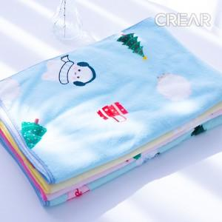

【상세/제작정보】

【인쇄/포장옵션】 | 풀칼라 / OPP(비닐)

【공급단가】 | 수량 | 200~ | 500~ | 1,000~ | 3,000~ | 5,000~
*VAT별도 | 단가 | 5,850원 | 5,530원 | 5,260원 | 5,130원 | 5,040원

【상품 URL】 | https://www.synergygift.co.kr:443/src/goods_detail.php?gdno=28659

